1
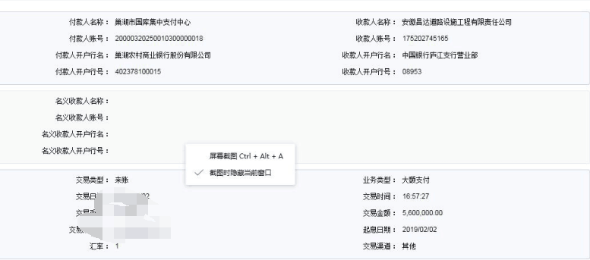
工程款支付证书
工程名称 |  | 巢湖市2018年散兵镇农村道路畅通工程老村道加宽（谢王路等） |  |  |  |  |  |  |  |  | ERP编号 | 10147 | 档案编号 | CD2018-057
合同金额 |  | 14,080,691.50 |  | 中标 日期 | 2018.8.9 |  | 已供工程 资料 | 中标通知书、施工合同、内部承包协议 |  |  |  | 庐江 | 责任 单位 | 业务二部
决算金额 |  |  |  | 竣工 日期 |  |  |  |  |  |  |  | 合肥 | 责任人 | 李二弟 13966344266
序号 | 工程款到账 |  |  | 开票情况 |  | 管理费 |  | 代缴税金 | 其他扣款 |  | 预留款 |  | 实际支付
 | 日期 | 账户 | 金额 | 日期 | 金额 | 比例 | 金额 | 金额 | 金额 | 备注 | 金额 | 备注 | 户名 | 金额
本次结算 支付明细
1 | 2019-02-02 | 中 | 5,600,000.00 | 2019-01-07 | 7,000,000.00 | 2.0% | 112,000.00 | 171,784.00 | 6,000.00 |  | 42,681.00 | 暂扣企税 | 材料 | 5,267,535.00
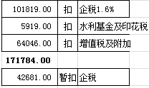
 |  |  |  |  |  |  |  | 建造师占用费1500元/月，工期120日历天

合计 |  | - | 5,600,000.00 | - | 7,000,000.00 | - | 112,000.00 | 171,784.00 | 6,000.00 | - | 42,681.00 | - | - | 5,267,535.00
本次结算 支付明细 |  | 应支付金额 |  | 5,267,535.00 |  |  |  | 实际支付金额 |  | 小写 | 0.00
 |  | 已支付金额 |  | 5,267,535.00 |  |  |  |  |  | 大写 | 零元整
申请部门 意见 |  | 制表：朱敏 |  |  |  |  |  | 项目管理 意见 |  | 施总、朱总已同意支付（附表背面截图）。
财务初审 意见 |  |  |  |  |  |  |  | 财务审核 意见
质安初审 意见 |  |  |  |  |  |  |  | 质安稽查 意见
总经理审批 |  |  |  |  |  |  |  | 董事长审批

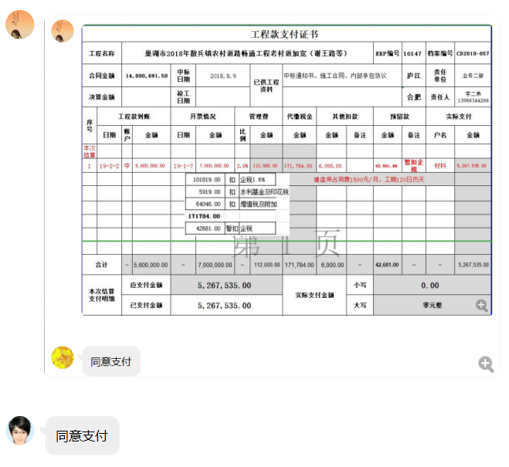

2
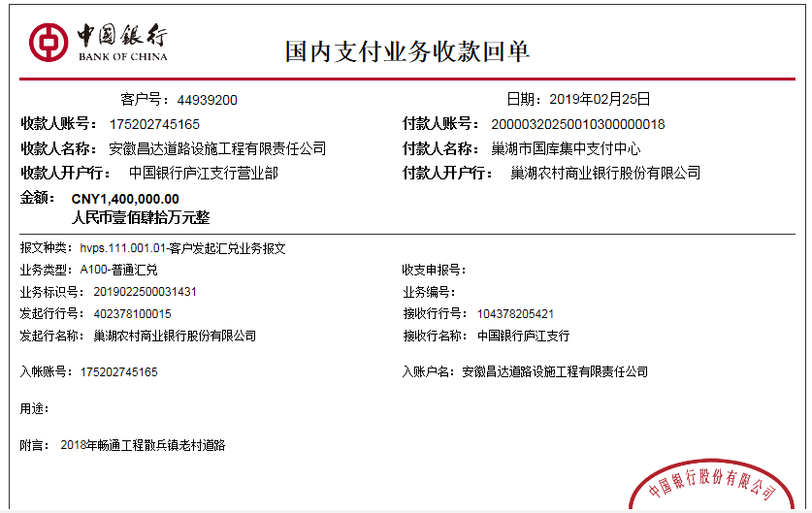
工程款支付证书
工程名称 |  | 巢湖市2018年散兵镇农村道路畅通工程老村道加宽（谢王路等） |  |  |  |  |  |  |  |  | ERP编号 | 10147 | 档案编号 | CD2018-057
合同金额 |  | 14,080,691.50 |  | 中标 日期 | 2018.8.9 |  | 已供工程 资料 | 中标通知书、施工合同、内部承包协议 |  |  |  | 庐江 | 责任 单位 | 业务二部
决算金额 |  |  |  | 竣工 日期 |  |  |  |  |  |  |  | 合肥 | 责任人 | 李二弟 13966344266
序号 | 工程款到账 |  |  | 开票情况 |  | 管理费 |  | 代缴税金 | 其他扣款 |  | 预留款 |  | 实际支付
 | 日期 | 账户 | 金额 | 日期 | 金额 | 比例 | 金额 | 金额 | 金额 | 备注 | 金额 | 备注 | 户名 | 金额
1 | 2019-02-02 | 中 | 5,600,000.00 | 2019-01-07 | 7,000,000.00 | 2.0% | 112,000.00 | 171,784.00 | 6,000.00 |  | 42,681.00 | 暂扣企税 | 材料 | 5,267,535.00
 |  |  |  |  |  |  |  | 建造师占用费1500元/月，工期120日历天

本次结算 支付明细
2 | 2019-02-25 | 中 | 1,400,000.00 |  |  | 2.0% | 28,000.00 | 0.00 |  |  | -42,681.00 | 退暂扣的企税 | 材料 | 1,414,681.00

合计 |  | - | 7,000,000.00 | - | 7,000,000.00 | - | 140,000.00 | 171,784.00 | 6,000.00 | - | 0.00 | - | - | 6,682,216.00
本次结算 支付明细 |  | 应支付金额 |  | 1,414,681.00 |  |  |  | 实际支付金额 |  | 小写 | 0.00
 |  | 已支付金额 |  | 1,414,681.00 |  |  |  |  |  | 大写 | 零元整
申请部门 意见 |  | 制表：朱敏 |  |  |  |  |  | 项目管理 意见 |  | 施总、朱总已同意支付（附表背面截图）。
财务初审 意见 |  |  |  |  |  |  |  | 财务审核 意见
质安初审 意见 |  |  |  |  |  |  |  | 质安稽查 意见
总经理审批 |  |  |  |  |  |  |  | 董事长审批

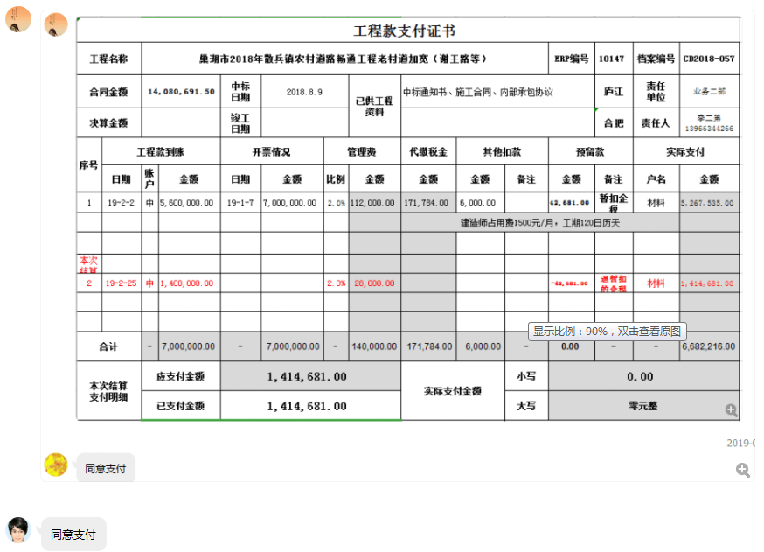

3
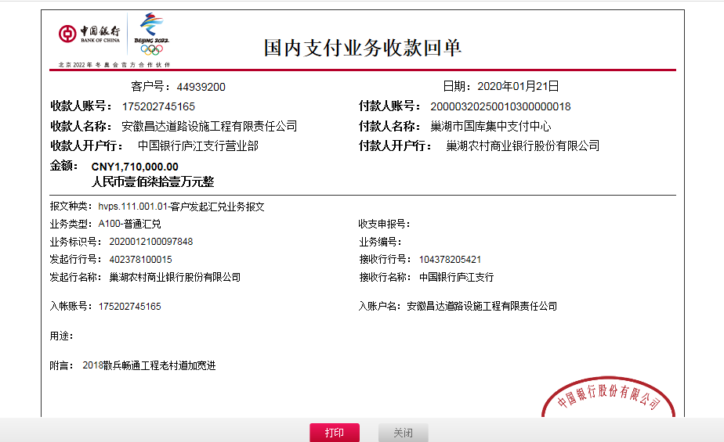
工程款支付证书
工程名称 |  | 巢湖市2018年散兵镇农村道路畅通工程老村道加宽（谢王路等） |  |  |  |  |  |  |  |  | ERP编号 | 10147 | 档案编号 | CD2018-057
合同金额 |  | 14,080,691.50 |  | 中标 日期 | 2018.8.9 |  | 已供工程 资料 | 中标通知书、施工合同、内部承包协议 |  |  |  | 庐江 | 责任 单位 | 业务二部
决算金额 |  |  |  | 竣工 日期 |  |  |  |  |  |  |  | 合肥 | 责任人 | 李二弟 13966344266
序号 | 工程款到账 |  |  | 开票情况 |  | 管理费 |  | 代缴税金 | 其他扣款 |  | 预留款 |  | 实际支付
 | 日期 | 账户 | 金额 | 日期 | 金额 | 比例 | 金额 | 金额 | 金额 | 备注 | 金额 | 备注 | 户名 | 金额
1 | 2019-02-02 | 中 | 5,600,000.00 | 2019-01-07 | 7,000,000.00 | 2.0% | 112,000.00 | 171,784.00 | 6,000.00 |  | 42,681.00 | 暂扣企税 | 材料 | 5,267,535.00
 |  |  |  |  |  |  |  | 建造师占用费1500元/月，工期120日历天

2 | 2019-02-25 | 中 | 1,400,000.00 |  |  | 2.0% | 28,000.00 | 0.00 |  |  | -42,681.00 | 退暂扣的企税 | 材料 | 1,414,681.00
本次结算 支付明细
3 | 2020-01-21 | 中 | 1,710,000.00 | 2020-01-07 | 1,710,000.00 | 2.0% | 141,613.83 | 28,815.00 | 300.00 | 转账费 |  |  | 南陵县锐锋建材经营部 | 110,200.00
 |  |  |  |  |  | 管理费全部扣除 |  |  |  |  |  |  | 南陵县锐锋建材经营部 | 552,240.00
 |  |  |  |  |  |  |  |  |  |  |  |  | 巢湖市鑫通税点安装有限公司 | 876,831.17

合计 |  | - | 8,710,000.00 | - | 8,710,000.00 | - | 281,613.83 | 200,599.00 | 6,300.00 | - | 0.00 | - | - | 8,221,487.17
本次结算 支付明细 |  | 应支付金额 |  | 1,539,271.17 |  |  |  | 实际支付金额 |  | 小写 | 0.00
 |  | 已支付金额 |  | 0.00 |  |  |  |  |  | 大写 | 零元整
申请部门 意见 |  | 制表：朱敏 |  |  |  |  |  | 项目管理 意见
财务初审 意见 |  |  |  |  |  |  |  | 财务审核 意见
质安初审 意见 |  |  |  |  |  |  |  | 质安稽查 意见
总经理审批 |  |  |  |  |  |  |  | 董事长审批

4
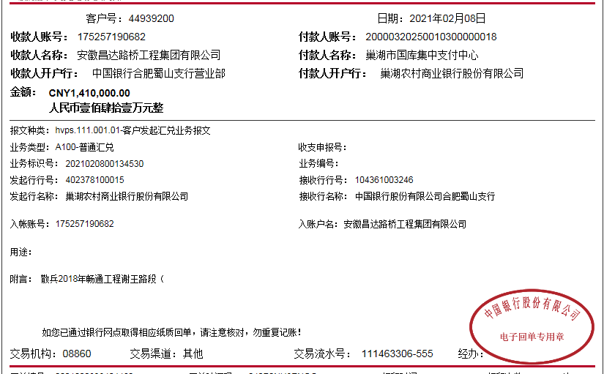
工程款支付证书
工程名称 |  | 巢湖市2018年散兵镇农村道路畅通工程老村道加宽（谢王路等） |  |  |  |  |  |  |  |  | ERP编号 | 10147 | 档案编号 | CD2018-057
合同金额 |  | 14,080,691.50 |  | 中标 日期 | 2018.8.9 |  | 已供工程 资料 | 中标通知书、施工合同、内部承包协议、竣工报告 |  |  |  | 庐江 | 责任 单位 | 业务二部
决算金额 |  |  |  | 竣工 日期 | 2020-01-18 |  |  |  |  |  |  | 合肥 | 责任人 | 李二弟 13966344266
序号 | 工程款到账 |  |  | 开票情况 |  | 管理费 |  | 代缴税金 | 其他扣款 |  | 预留款 |  | 实际支付
 | 日期 | 账户 | 金额 | 日期 | 金额 | 比例 | 金额 | 金额 | 金额 | 备注 | 金额 | 备注 | 户名 | 金额
1 | 2019-02-02 | 中 | 5,600,000.00 | 2019-01-07 | 7,000,000.00 | 2.0% | 112,000.00 | 171,784.00 | 6,000.00 |  | 42,681.00 | 暂扣企税 | 材料 | 5,267,535.00
 |  |  |  |  |  |  |  | 建造师占用费1500元/月，工期120日历天

2 | 2019-02-25 | 中 | 1,400,000.00 |  |  | 2.0% | 28,000.00 | 0.00 |  |  | -42,681.00 | 退暂扣的企税 | 材料 | 1,414,681.00

3 | 2020-01-21 | 中 | 1,710,000.00 | 2020-01-07 | 1,710,000.00 | 2.0% | 141,613.83 | 28,815.00 | 300.00 | 转账费 |  |  | 南陵县锐锋建材经营部 | 110,200.00
 |  |  |  |  |  | 管理费全部扣除 |  |  |  |  |  |  | 南陵县锐锋建材经营部 | 552,240.00
 |  |  |  |  |  |  |  |  |  |  |  |  | 巢湖市鑫通税点安装有限公司 | 876,831.17

4 | 2021-02-08 | 中 | 1,410,000.00 |  |  |  | 0.00 | 52735.30 | 200.00 | 转账费 |  |  | 巢湖市创恒环保建材有限公司-石子 | 1,357,064.70

合计 |  | - | 10,120,000.00 | - | 8,710,000.00 | - | 281,613.83 | 253,334.30 | 6,500.00 | - | 0.00 | - | - | 9,578,551.87
本次结算 支付明细 |  | 应支付金额 |  | 1,357,064.70 |  |  |  | 实际支付金额 |  | 小写 | 0.00
 |  | 已支付金额 |  | 0.00 |  |  |  |  |  | 大写 | 零元整
申请部门 意见 |  |  |  |  |  |  |  | 项目管理 意见
财务初审 意见 |  |  |  |  |  |  |  | 财务审核 意见
质安初审 意见 |  |  |  |  |  |  |  | 质安稽查 意见
总经理审批 |  |  |  |  |  |  |  | 董事长审批

